F06-PR-CIG-01
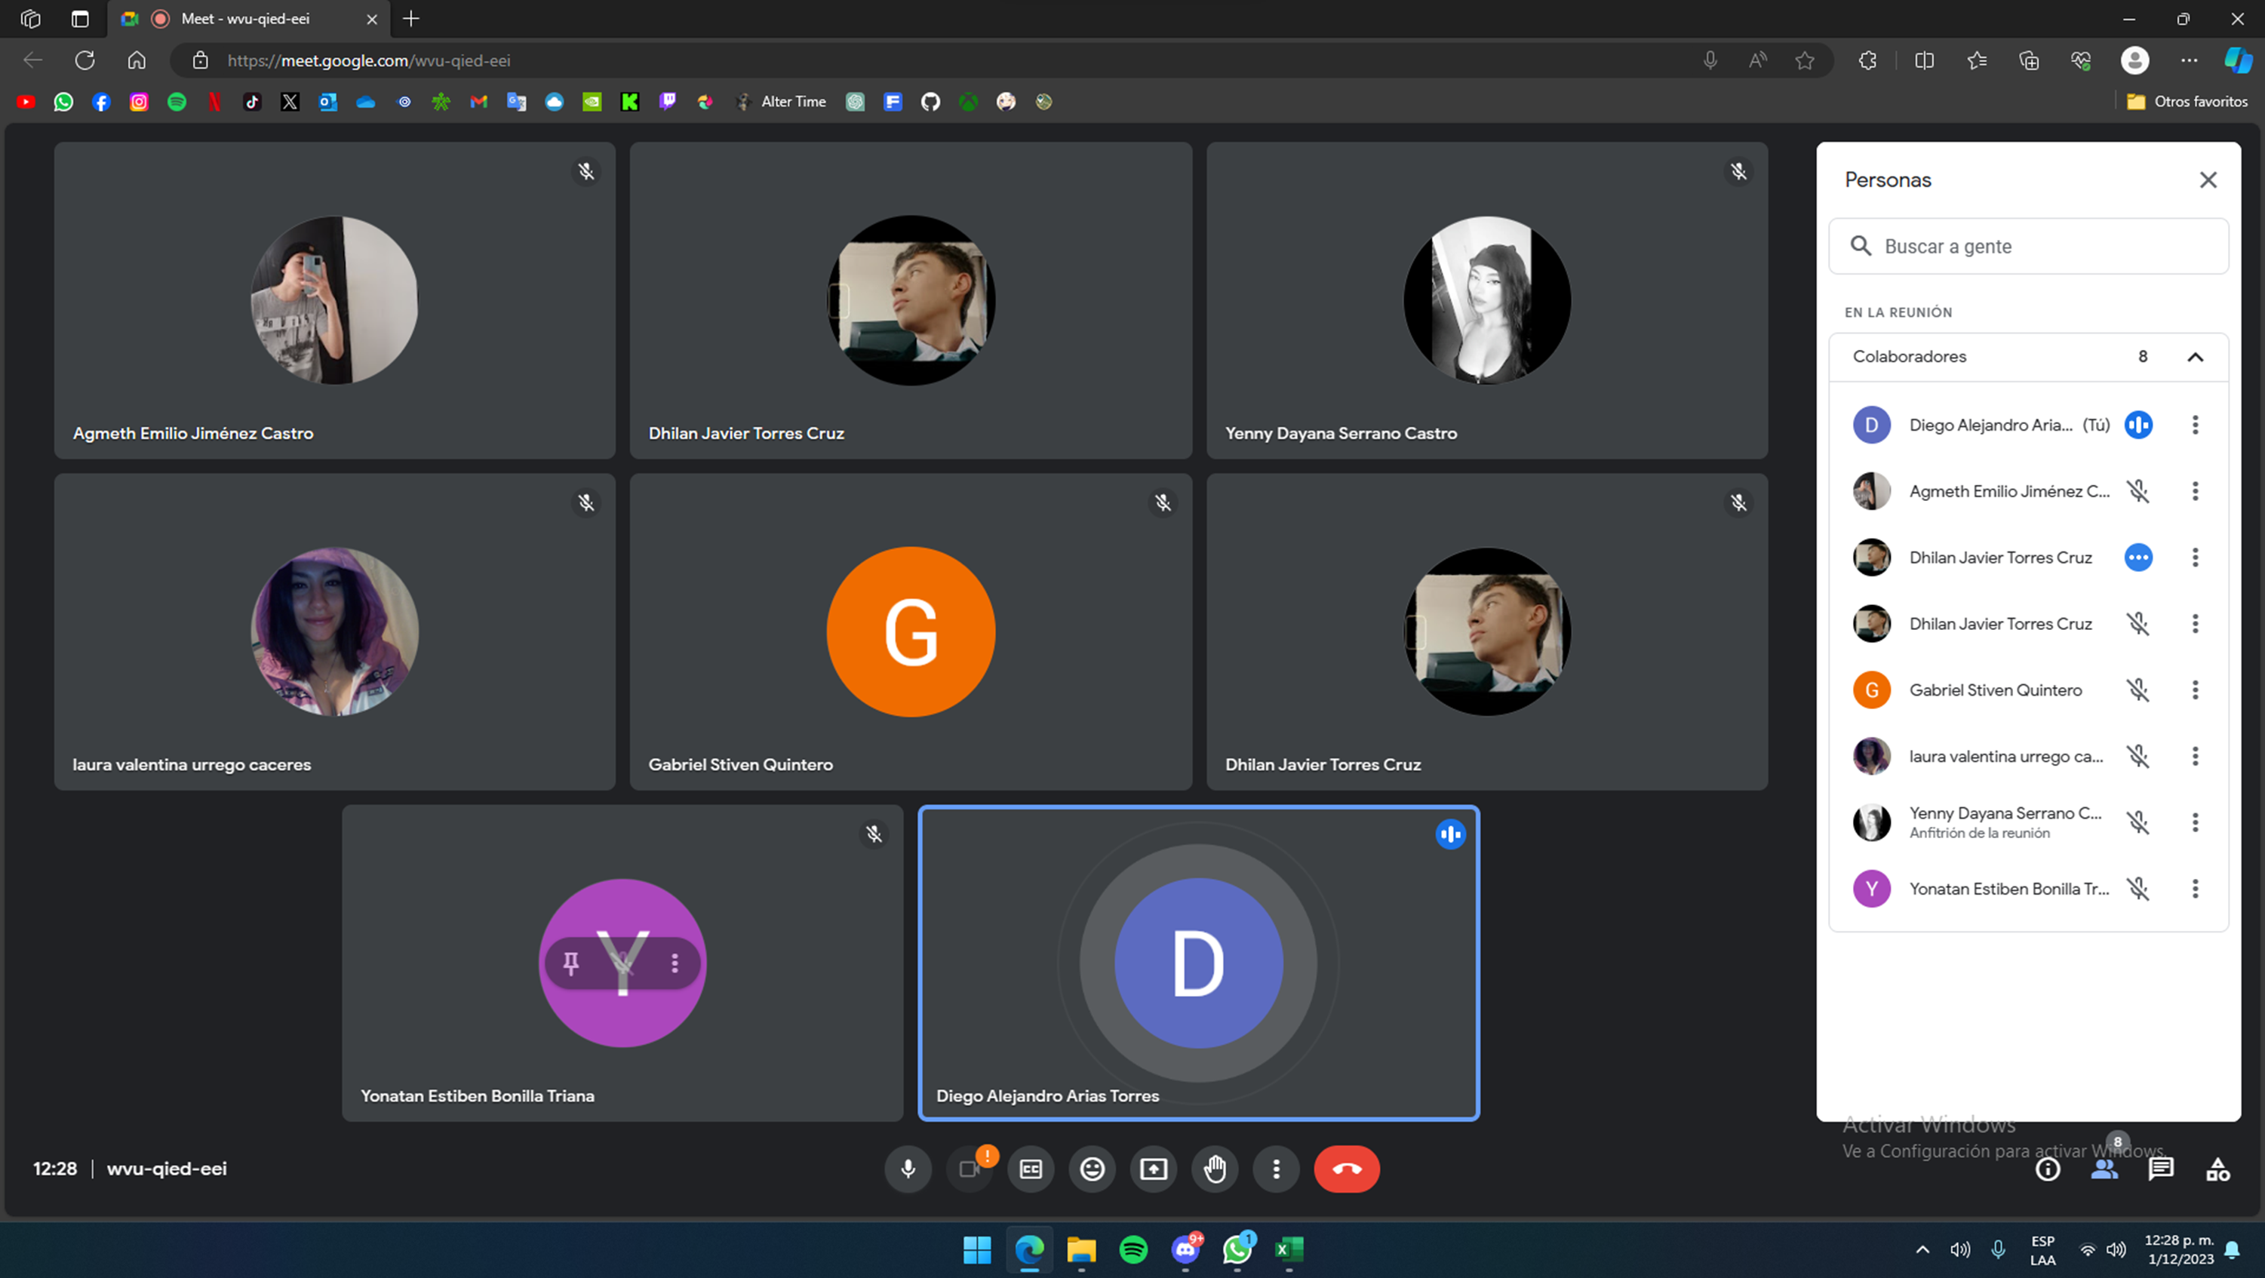
Formato Auditoria |  | ADSO
Auditoria Grupo 4 Mymba Rekove |  | 2693498
 |  | Fecha 30-11-2023
Se relizarala auditoria del grupo numero 4 Mymba Rekove donde se tendra en cuenta varios aspectos ha revisar
1. INFORMACIÓN GENERAL
Nombre largo del proyecto | Página web ,diseñada para las personas que tienen mascotas domesticas , donde se ofrecerán productos de hogar, limpieza y juguetes entre otros

Yenny Dayana Serrano Castro
Agmeth Emilio Jimenez Castro
Laura Valentina Urrego Caceres
Dhilan Javier Torres Cruz
Nombres de los Evaluadorres | Yonatan Estiben Bonilla Triana - Gabriel Steven Quinterom Olaya
Nombres de intregrantes del grupo

2. PUNTOS A EVALUAR

ITEMS | OBERVACIONES |  | NO CUMPLE | EN PROCESO | CUMPLE

Casos de Usuo | Se evidencia el cumplimiento de los casos de uso con base a los requerimientos funcionales |  |  |  | X
Diagrama de Gantt | Se evidencia el cumplimiento del diagrama de gantt con un 80% de desarrollo en el proyecto |  |  |  | X
Requerimientos funcionales y no funcionales | Se evidencia el no cumplimiento de algun requerimiento ya que se encuentra en proceso de desarrollo, pero en su mayoria estan completos |  |  | X
Validación de usuarios API DE SEGURIDAD | Si implementarion apis de seguridad para el aplicativo como puede ser el reCAPTCHA en algunos formulario o sistemas de roles de usuario |  |  |  | X
ASISTENCIA

